关系图
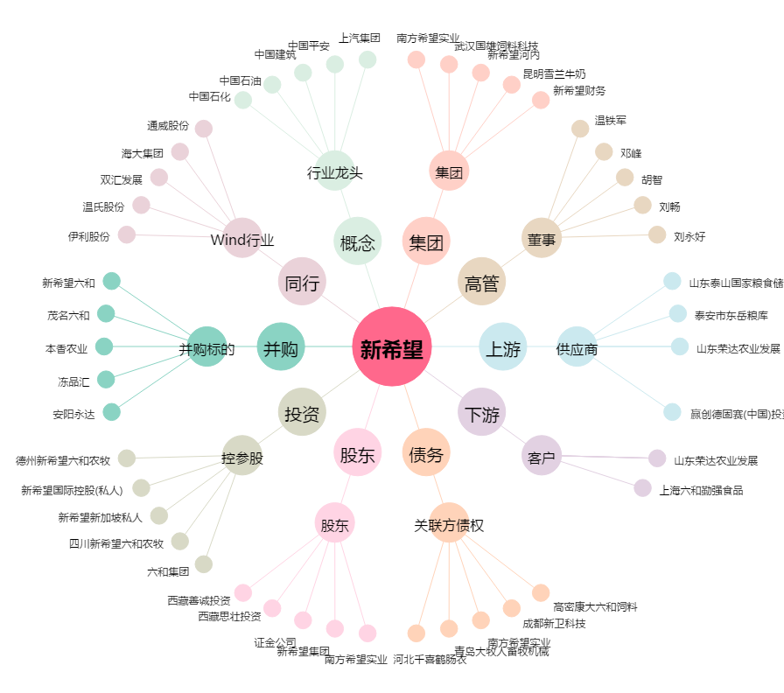
新希望[000876.SZ] - 关系概览图

